認証
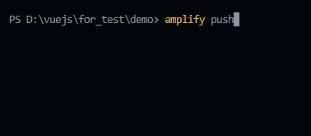
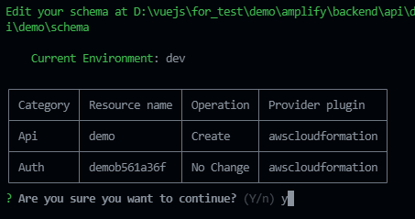
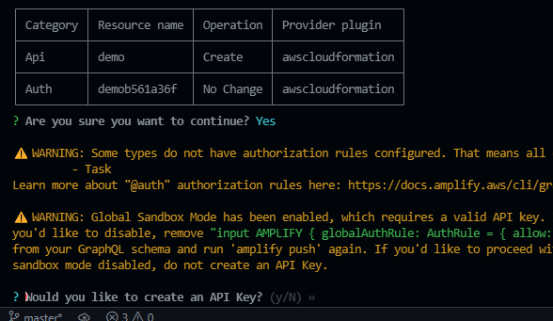
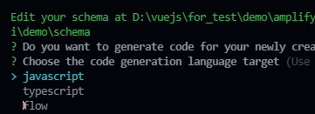
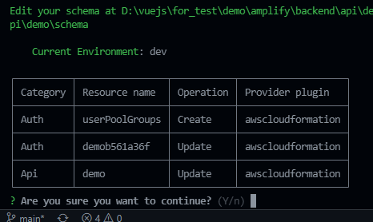
目次
1
2
3

「amplify add auth」コマンドで認証処理を追加する
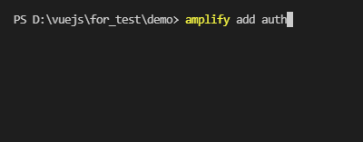

「Default configuration」を選択する

メールアドレスでサインしたいため、「Email」を選択する

今回の設定は結構なので、「No, I am done.」を選択する

「amplify push」コマンドでバックエンド側を構築する

設定した内容を確認して、よければ、「yes」にする

ここまででユーザ認証処理追加が完了します。
追加された認証処理を使う手順デモとソースコードを参考してください
※amplifyチームが作ってくれた、Vuejs用Amplify UIを使うため、「npm i @aws-amplify/ui-vue」コマンドでインストールする必要がある

「amplify add api」コマンドでAPIを追加する
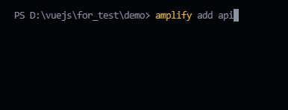

「Graphql」を選択する

Authourizatin modes(認証方法)はAPIキーではなく、Amazon Cognito User Poolを使うため、そこを変更します。他項目はデフォルトでよい

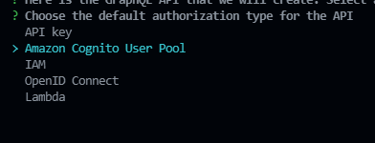

設定はこれでよいので、「no」にする

「Continue」を選択し、続く

Graphqlのスキーマタイプを「Single object with fields...」に選択する

Graphqlのスキーマを今すぐ編集したいため、「yes」にする

IDEの選択については、Cloud9の場合もVisual Studio Codeの選択でよい
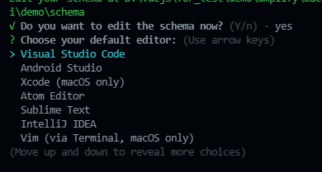

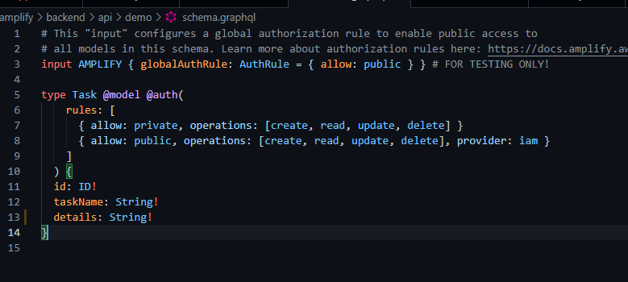

0

Sheet3
